1. nieuw meubilair
Onderdeel 1: fictieve totaalprijs nieuw meubilair

 |  | Merk/type |  | Aantal |  | Omschrijving |  | Bruto prijs p/s | Korting | Netto prijs p/s |  | Netto totaal |  | Levertijd in weken | Optioneel opmerking
 | 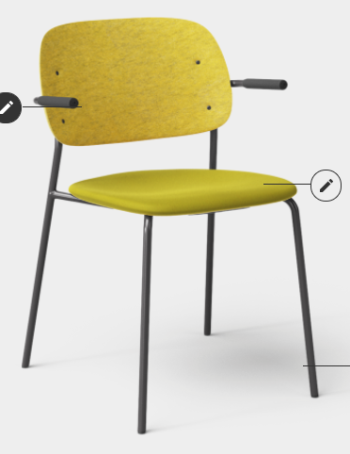 |  | De afbeelding betreft een sfeerbeeld ter illustratie. |  | 38 |  | Specificaties: - Stoel met armleuning; - Zithoogte: ca 47 cm; - 4 poots onderstel, zwart; - Vilten rugleuning in geel; - Zitgedeelte gestoffeerd. |  |  |  | 0.00 |  | € -

Room For A Day stoel
ST1A

 |  | Merk/type |  | Aantal |  | Omschrijving |  | Bruto prijs p/s | Korting | Netto prijs p/s |  | Netto totaal |  | Levertijd | Optioneel opmerking
 | 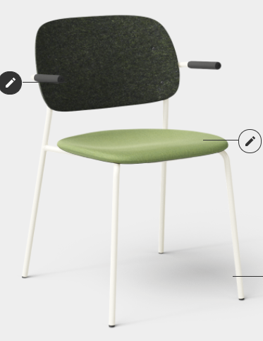 |  | De afbeelding betreft een sfeerbeeld ter illustratie. |  | 48 |  | Specificaties: - Stoel met armleuning; - Zithoogte: ca 47 cm; - 4 poots onderstel, wit; - Vilten rugleuning in donkergroen; - Zitgedeelte gestoffeerd. |  |  |  | 0.00 |  | € -

Room For A Day stoel
ST1B

 |  | Merk/type |  | Aantal |  | Omschrijving |  | Bruto prijs p/s | Korting | Netto prijs p/s |  | Netto totaal |  | Levertijd | Optioneel opmerking
 | 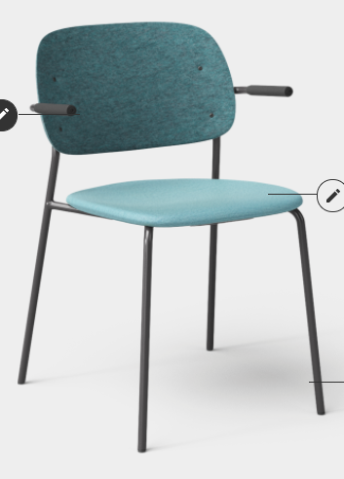 |  | De afbeelding betreft een sfeerbeeld ter illustratie. |  | 12 |  | Specificaties: - Stoel met armleuning; - Zithoogte: ca 47 cm; - 4 poots onderstel, zwart; - Vilten rugleuning in turquoise; - Zitgedeelte gestoffeerd. |  |  |  | 0.00 |  | € -

Room For A Day stoel
ST1C

 |  | Merk/type |  | Aantal |  | Omschrijving |  | Bruto prijs p/s | Korting | Netto prijs p/s |  | Netto totaal |  | Levertijd | Optioneel opmerking
 | 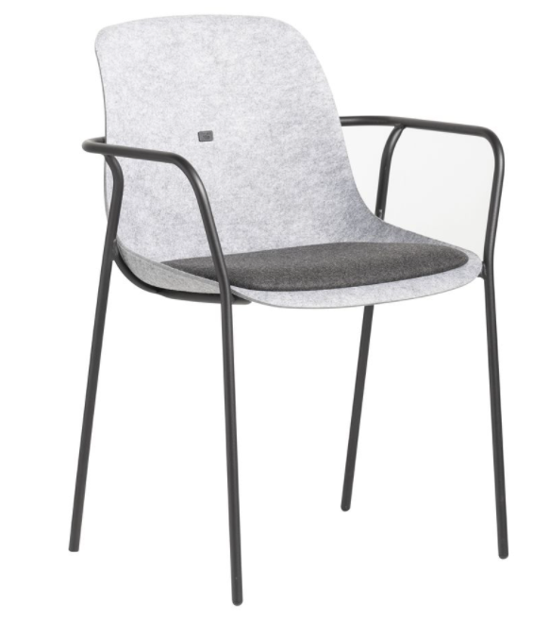 |  | De afbeelding betreft een sfeerbeeld ter illustratie. |  | 30 |  | Specificaties: - Stoel met armleuning; - Zithoogte: ca 47 cm; - 4 poots onderstel, zwart; - Vilten rugleuning in geel; - Zitkuip van grijs vilt; - In kleurstellingen zoals hierboven aangegeven. |  |  |  |  |  | € -

Room For A Day stoel
ST1X

Stoel als alternatief voorbeeld voor stoel ST1A, ST1B en ST1C

 |  | Merk/type |  | Aantal |  | Omschrijving |  | Bruto prijs p/s | Korting | Netto prijs p/s |  | Netto totaal |  | Levertijd | Optioneel opmerking
 | 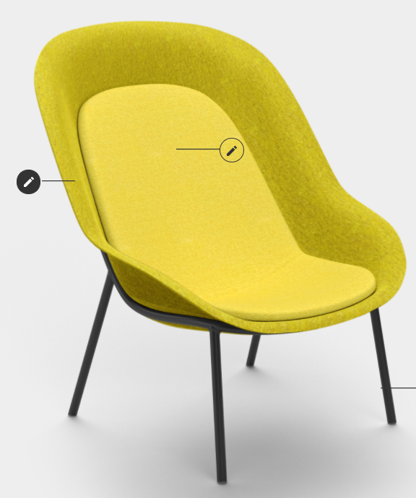 |  | De afbeelding betreft een sfeerbeeld ter illustratie. |  | 14 |  | Specificaties: - Zithoogte: ca 41 cm; - 4 poots onderstel, zwart; - Vilten zitkuip in geel; - Opdekstoffering in kleurschakering. |  |  |  |  |  | € -

Room for a day fauteuils
ST3A

 |  | Merk/type |  | Aantal |  | Omschrijving |  | Bruto prijs p/s | Korting | Netto prijs p/s |  | Netto totaal |  | Levertijd | Optioneel opmerking
 | 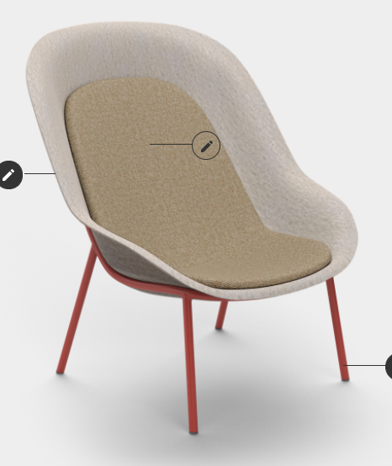 |  | De afbeelding betreft een sfeerbeeld ter illustratie. |  | 10 |  | Specificaties: - Zithoogte: ca 41 cm; - 4 poots onderstel, Ral 3016; - Vilten zitkuip in beige; - Opdekstoffering in kleurschakering. |  |  |  |  |  | € -

Fauteuils in algemene zone
ST3B

 |  | Merk/type |  | Aantal |  | Omschrijving |  | Bruto prijs p/s | Korting | Netto prijs p/s |  | Netto totaal |  | Levertijd | Optioneel opmerking
 | 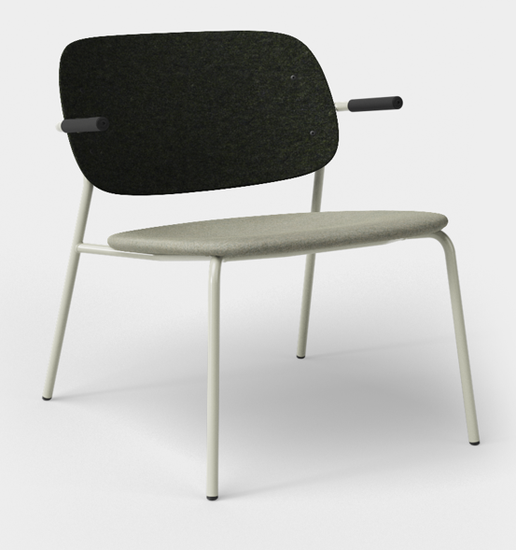 |  | De afbeelding betreft een sfeerbeeld ter illustratie. |  | 13 |  | Specificaties: - Zithoogte: ca 41 cm; - 4 poots onderstel, Ral 7032 beige; - Rug donkergroen vilt; - Stoel lounge met armleuning; - Zitting stoffering bijpassende groen tint. |  |  |  |  |  | € -

Room for a day fauteuils
ST4A

 |  | Merk/type |  | Aantal |  | Omschrijving |  | Bruto prijs p/s | Korting | Netto prijs p/s |  | Netto totaal |  | Levertijd | Optioneel opmerking
 | 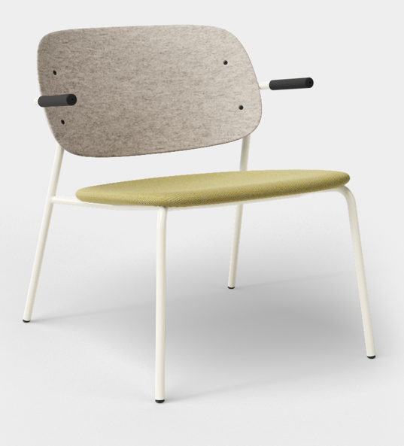 |  | De afbeelding betreft een sfeerbeeld ter illustratie. |  | 10 |  | Specificaties: - Zithoogte: ca 41 cm; - 4 poots onderstel, Ral 9010 wit; - Rug in beige vilt; - Stoel lounge met armleuning; - Zitting stoffering bijpassende tint. |  |  |  |  |  | € -

Room for a day fauteuils
ST4B

 |  | Merk/type |  | Aantal |  | Omschrijving |  | Bruto prijs p/s | Korting | Netto prijs p/s |  | Netto totaal |  | Levertijd | Optioneel opmerking
 |  |  | De afbeelding betreft een sfeerbeeld ter illustratie. |  | 25 |  | Specificaties: - Zithoogte: ca 47 cm; - 4 poots onderstel, zwart; - Zitkuip met armleggers; - Zitkuip gestoffeerd. |  |  |  |  |  | € -

Vergaderstoelen
ST2

 |  | Merk/type |  | Aantal |  | Omschrijving |  | Bruto prijs p/s | Korting | Netto prijs p/s |  | Netto totaal |  | Levertijd | Optioneel opmerking
 | 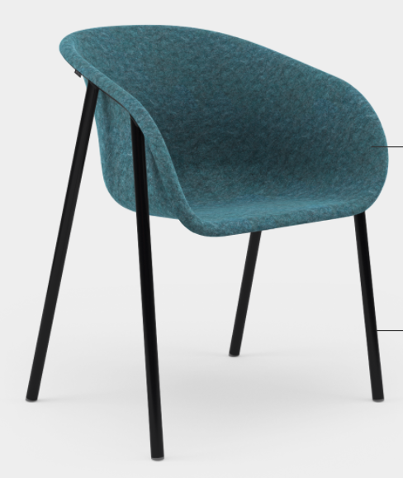 |  | De afbeelding betreft een sfeerbeeld ter illustratie. |  | 51 |  | Specificaties: - Zithoogte: ca 47 cm; - 4 poots onderstel, zwart; - Vilten zitkuip in turquoise. |  |  |  |  |  | € -

Vergaderstoelen
ST8

 |  | Merk/type |  | Aantal |  | Omschrijving |  | Bruto prijs p/s | Korting | Netto prijs p/s |  | Netto totaal |  | Levertijd | Optioneel opmerking
 | 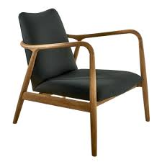 |  | De afbeelding betreft een sfeerbeeld ter illustratie. |  | 3 |  | Specificaties: - Zithoogte: ca 43cm; - Onderstel, hout; - Stoffering antraciet. |  |  |  |  |  | € -

Informele zit
ST5

 |  | Merk/type |  | Aantal |  | Omschrijving |  | Bruto prijs p/s | Korting | Netto prijs p/s |  | Netto totaal |  | Levertijd | Optioneel opmerking
 | 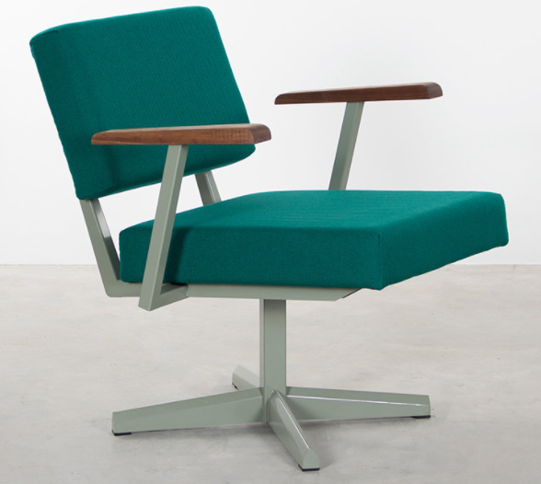 |  | De afbeelding betreft een sfeerbeeld ter illustratie. |  | 10 |  | Specificaties: - Zithoogte: ca 43cm; - Onderstel, Ral 7033 cementgrijs; - Rugleuning en zitting gestoffeerd. |  |  |  |  |  | € -

Informele zit / vergader zit
ST6

 |  | Merk/type |  | Aantal |  | Omschrijving |  | Bruto prijs p/s | Korting | Netto prijs p/s |  | Netto totaal |  | Levertijd | Optioneel opmerking
 | 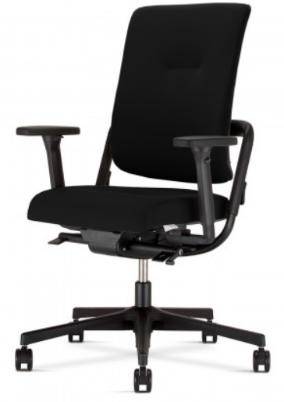 |  | De afbeelding betreft een sfeerbeeld ter illustratie. |  | 388 |  | Specificaties: - 4D armsteunen; - Stoffering zitting; - Hoge rugleuning gestoffeerd; - Stoffering nog ter goedkeuring aanleveren. |  |  |  | 0.00 |  | € -

Bureaustoel
BST 1

 |  | Merk/type |  | Aantal |  | Omschrijving |  | Bruto prijs p/s | Korting | Netto prijs p/s |  | Netto totaal |  | Levertijd | Optioneel opmerking
 |  |  | De afbeelding betreft een sfeerbeeld ter illustratie. |  | 65 |  | Specificaties: - 4D armsteunen; - Stoffering zitting; - Lage rugleuning gestoffeerd; - Stoffering nog ter goedkeuring aanleveren. |  |  |  |  |  | € -

Bureaustoel
BST 1

 |  | Merk/type |  | Aantal |  | Omschrijving |  | Bruto prijs p/s | Korting | Netto prijs p/s |  | Netto totaal |  | Levertijd | Optioneel opmerking
 | 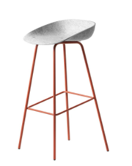 |  | De afbeelding betreft een sfeerbeeld ter illustratie. |  | 18 |  | Specificaties: - Zithoogte ca 75 cm; - Stalen onderstel, kleur koraalrood ; - Viltdoppen voor harde vloer; - Kuip in licht grijs; |  |  |  |  |  | € -

Hoge kruk
Informele zone
KR1
 |  | Merk/type |  | Aantal |  | Omschrijving |  | Bruto prijs p/s | Korting | Netto prijs p/s |  | Netto totaal |  | Levertijd | Optioneel opmerking
 | 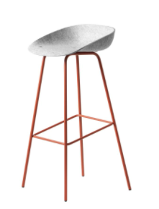 |  | De afbeelding betreft een sfeerbeeld ter illustratie. |  | 4 |  | Specificaties: - Zithoogte ca 75 cm; - Stalen onderstel, kleur pijnboomgroen; - Viltdoppen voor harde vloer; - Kuip in licht grijs. |  |  |  |  |  | € -

Hoge kruk
Vaste belcel
KR2

 |  | Merk/type |  | Aantal |  | Omschrijving |  | Bruto prijs p/s | Korting | Netto prijs p/s |  | Netto totaal |  | Levertijd | Optioneel opmerking
 | 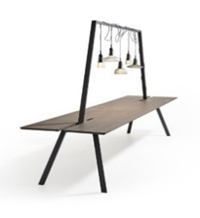 |  | De afbeelding betreft een sfeerbeeld ter illustratie. |  | 3 |  | Specificaties: - Afmeting: 74 x 320 x 100 cm (HxBxD); - Gekleurde onderstel, Ral 3004; - 25 mm gemelamineerd blad in bladdecor grijs. |  |  |  |  |  | € -

Werktafel ten behoeve van flexwerken
Algemene zone
WB1
 |  | Merk/type |  | Aantal |  | Omschrijving |  | Bruto prijs p/s | Korting | Netto prijs p/s |  | Netto totaal |  | Levertijd | Optioneel opmerking
 |  |  | De afbeelding betreft een sfeerbeeld ter illustratie. |  | 1 |  | Specificaties: - Afmeting: 74 x 320 x 120 cm (HxBxD); - Gekleurde onderstel, Ral 3004; - 25 mm gemelamineerd blad in bladdecor grijs . |  |  |  |  |  | € -

Werktafel ten behoeve van flexwerken
Algemene zone
WB2

 |  | Merk/type |  | Aantal |  | Omschrijving |  | Bruto prijs p/s | Korting | Netto prijs p/s |  | Netto totaal |  | Levertijd | Optioneel opmerking
 | 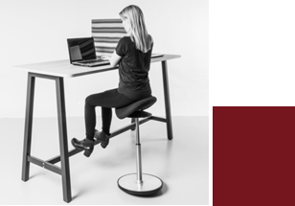 |  | De afbeelding betreft een sfeerbeeld ter illustratie. |  | 3 |  | Specificaties: - Afmeting: 110 x 210 x 80 cm (HxBxD); - Blad in eiken; - Onderstel in Ral 3004 rood. |  |  |  |  |  | € -

Werktafel ten behoeve van flexwerken
Informele zone
HT1

 |  | Merk/type |  | Aantal |  | Omschrijving |  | Bruto prijs p/s | Korting | Netto prijs p/s |  | Netto totaal |  | Levertijd | Optioneel opmerking
 | 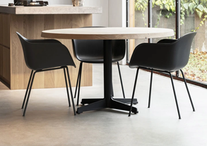 |  | De afbeelding betreft een sfeerbeeld ter illustratie. |  | 7 |  | Specificaties: - Afmeting: 75x120 cm (H x diameter); - Zwart stalen onderstel, Ral 9004; - Massief eikenblad met kleurloze lak rond blad ; - Vergadertafel medium. |  |  |  |  |  | € -

Vergadertafels
VG1

 |  | Merk/type |  | Aantal |  | Omschrijving |  | Bruto prijs p/s | Korting | Netto prijs p/s |  | Netto totaal |  | Levertijd | Optioneel opmerking
 |  |  | De afbeelding betreft een sfeerbeeld ter illustratie. |  | 3 |  | Specificaties: - Afmeting: 75x150cm (H x diameter); - Zwart stalen onderstel, Ral 9004; - Massief eikenblak met kleurloze lak rond blad; - Vergadertafel large. |  |  |  |  |  | € -

Vergadertafels
VG2

 |  | Merk/type |  | Aantal |  | Omschrijving |  | Bruto prijs p/s | Korting | Netto prijs p/s |  | Netto totaal |  | Levertijd | Optioneel opmerking
 | 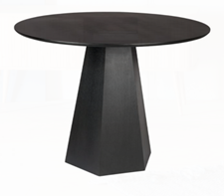 |  | De afbeelding betreft een sfeerbeeld ter illustratie. |  | 5 |  | Specificaties: - Afmeting: 75x100cm (H x diameter); - Zwart houten blad en onderstel. |  |  |  |  |  | € -

Vergadertafels
VG3

 |  | Merk/type |  | Aantal |  | Omschrijving |  | Bruto prijs p/s | Korting | Netto prijs p/s |  | Netto totaal |  | Levertijd | Optioneel opmerking
 | 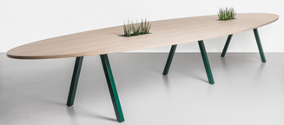 |  | De afbeelding betreft een sfeerbeeld ter illustratie. |  | 2 |  | Specificaties: - Afmeting: 75x300x160 cm (HxBxD); - Ovaalvormig; - Onderstel zwart; - Hout eiken. |  |  |  |  |  | € -

Vergadertafels
VG4

 |  | Merk/type |  | Aantal |  | Omschrijving |  | Bruto prijs p/s | Korting | Netto prijs p/s |  | Netto totaal |  | Levertijd | Optioneel opmerking
 |  |  | De afbeelding betreft een sfeerbeeld ter illustratie. |  | 2 |  | Specificaties: - Afmeting: 75x320x200 cm (HxBxD); - Eiken fineer blad met afgeronde hoeken; - Onderstel zwart. |  |  |  |  |  | € -

Vergadertafels
VG5

 |  | Merk/type |  | Aantal |  | Omschrijving |  | Bruto prijs p/s | Korting | Netto prijs p/s |  | Netto totaal |  | Levertijd | Optioneel opmerking
 | 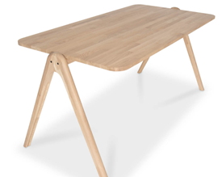 |  | De afbeelding betreft een sfeerbeeld ter illustratie. |  | 6 |  | Specificaties: - Afmeting: 75x160x80 cm (HxBxD); - Houten onderstel; - Eiken massief houten blad; - Tafel moet kunnen aansluiten. |  |  |  |  |  | € -

Vergadertafels
VG optioneel

 |  | Merk/type |  | Aantal |  | Omschrijving |  | Bruto prijs p/s | Korting | Netto prijs p/s |  | Netto totaal |  | Levertijd | Optioneel opmerking
 |  |  | De afbeelding betreft een sfeerbeeld ter illustratie. |  | 2 |  | Specificaties: - Afmeting: 240x120 cm (BxD); - Onderstel in antraciet; - Blad in zandbeige met afgeronde hoeken; - Radius 70 mm. - In hoogte verstelbaar. |  |  |  |  |  | € -

Room for a day
VG6

 |  | Merk/type |  | Aantal |  | Omschrijving |  | Bruto prijs p/s | Korting | Netto prijs p/s |  | Netto totaal |  | Levertijd | Optioneel opmerking
 |  |  | De afbeelding betreft een sfeerbeeld ter illustratie. |  | 12 |  | Specificaties: - Afmeting: 280x120 cm (BxD); - Onderstel in antraciet; - Blad in zandbeige met afgeronde hoeken; - Radius 70 mm. - In hoogte verstelbaar. |  |  |  |  |  | € -

Room for a day
VG7

 |  | Merk/type |  | Aantal |  | Omschrijving |  | Bruto prijs p/s | Korting | Netto prijs p/s |  | Netto totaal |  | Levertijd | Optioneel opmerking
 | 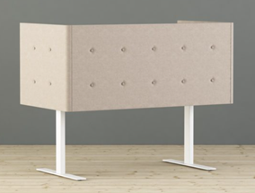 |  | De afbeelding betreft een sfeerbeeld ter illustratie. |  | 64 |  | Specificaties: - Afmeting: 160x80 cm (BxD); - Elektrisch in hoogte verstelbaar in zit/sta modus; - Stalen T poot; - Onderstel gepoedercoat in zwart; - Blad in eiken decor; - Stoffering Kvadrat Floyd met knopen, bovenzijde op ca 150 cm bij tabelblad op ca 75 cm. |  |  |  |  |  | € -

Werkplek bureaus
WP1
Focus werkplekken voorkeur voor duo/quattro opstelling

 |  | Merk/type |  | Aantal |  | Omschrijving |  | Bruto prijs p/s | Korting | Netto prijs p/s |  | Netto totaal |  | Levertijd | Optioneel opmerking
 | 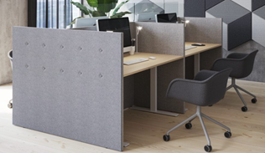 |  | De afbeelding betreft een sfeerbeeld ter illustratie. |  | 64 |  | Specificaties: - Afmeting: 160x80 cm (BxD); - Elektrisch in hoogte verstelbaar in zit/sta modus; - Stalen T poot; - Onderstel gepoedercoat in zwart; - Blad in eiken decor; - Stoffering Kvadrat Floyd met knopen, bovenzijde op ca 150 cm bij tabelblad op ca 75 cm. |  |  |  |  |  | € -

WP1 alternatief
Focus werkplekken

 |  | Merk/type |  | Aantal |  | Omschrijving |  | Bruto prijs p/s | Korting | Netto prijs p/s |  | Netto totaal |  | Levertijd | Optioneel opmerking
 | 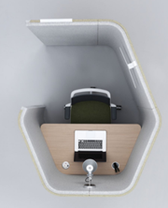 |  | De afbeelding betreft een sfeerbeeld ter illustratie. |  | 9 |  | Specificaties: - Afmeting: ca 140x170x135 cm (HxBxD); - Binnenzijde en buitenzijde gestoffeerd; - uitvoeren in 2 stoftinten (binnen/buiten of boven/onder); - Akoestisch materiaal; - Gemelamineerd blad in bladdecor eiken. |  |  |  |  |  | € -

stalen ter goedkeuring aanleveren
focus pod

 |  | Merk/type |  | Aantal |  | Omschrijving |  | Bruto prijs p/s | Korting | Netto prijs p/s |  | Netto totaal |  | Levertijd | Optioneel opmerking
 | 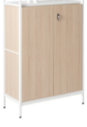 |  | De afbeelding betreft een sfeerbeeld ter illustratie. |  | 33 |  | Specificaties: - Afmeting: 130x100x45cm (HxBxD); - Rack 30H; - Frame en bladen Ral 9010 TR19 mat wit; - Eiken kastelementen met deuren en legboor; - 1 x 20H (niveau 1); - 1 x 10H (niveau 3). |  |  |  |  |  | € -
Kasten en opbergruimten
Werkzone
K1A

 |  | Merk/type |  | Aantal |  | Omschrijving |  | Bruto prijs p/s | Korting | Netto prijs p/s |  | Netto totaal |  | Levertijd | Optioneel opmerking
 | 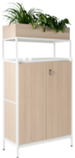 |  | De afbeelding betreft een sfeerbeeld ter illustratie. |  | 21 |  | Specificaties: - Afmeting: 167x100x45cm (HxBxD); - Rack 40H; - Frame en bladen Ral 9010 TR19 mat wit; - Eiken kastelementen met deuren en legboor; - 1 x 20H (niveau 1); - 1x 10H (niveau 3); - 25% v.v. plantenbak met inzethoes. |  |  |  |  |  | € -

Kasten en opbergruimten
Werkzone
K1B

 |  | Merk/type |  | Aantal |  | Omschrijving |  | Bruto prijs p/s | Korting | Netto prijs p/s |  | Netto totaal |  | Levertijd | Optioneel opmerking
 | 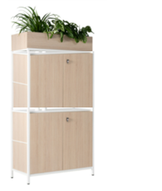 |  | De afbeelding betreft een sfeerbeeld ter illustratie. |  | 22 |  | Specificaties: - Afmeting: 167x100x45cm (HxBxD) - Rack 40H - Frame en bladen Ral 9010 TR19 mat wit - Eiken kastelementen met deuren en legbord; - 1 x 20H (niveau 1) - 1x 20H (niveau 3) - 25% v.v. plantenbak met inzethoes |  |  |  |  |  | € -

Kasten en opbergruimten
Werkzone
K1C

 |  | Merk/type |  | Aantal |  | Omschrijving |  | Bruto prijs p/s | Korting | Netto prijs p/s |  | Netto totaal |  | Levertijd | Optioneel opmerking
 | 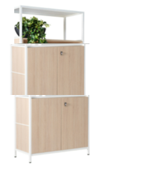 |  | De afbeelding betreft een sfeerbeeld ter illustratie. |  | 21 |  | Specificaties: - Afmeting: 206x100x45cm (HxBxD) - Rack 50H - Frame en bladen Ral 9010 TR19 mat wit - Eiken kastelementen met deuren en legbord; - 1 x 20H (niveau 1); - 1x 20H (niveau 3 en 25% niveau 4). |  |  |  |  |  | € -
Kasten en opbergruimten
Werkzone
K1D

 |  | Merk/type |  | Aantal |  | Omschrijving |  | Bruto prijs p/s | Korting | Netto prijs p/s |  | Netto totaal |  | Levertijd | Optioneel opmerking
 | 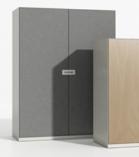 |  | De afbeelding betreft een sfeerbeeld ter illustratie. |  | 97 |  | Specificaties: - Afmeting: 200x120x45cm (HxBxD); - Stalen frame en deuren in antraciet, Ral 7022; - Optioneel v.v. stof of kurk op deuren en afsluitbaar. |  |  |  |  |  | € -

Wandkasten
K2

 |  | Merk/type |  | Aantal |  | Omschrijving |  | Bruto prijs p/s | Korting | Netto prijs p/s |  | Netto totaal |  | Levertijd | Optioneel opmerking
 |  |  | De afbeelding betreft een sfeerbeeld ter illustratie. |  | 97 |  | Specificaties: - Afmeting: 197x80x45 cm (HxBxD); - Stalen frame en deuren in antraciet; - Optioneel in andere kleuren en afsluitbaar. |  |  |  |  |  | € -

K2 alternatief

 |  | Merk/type |  | Aantal |  | Omschrijving |  | Bruto prijs p/s | Korting | Netto prijs p/s |  | Netto totaal |  | Levertijd | Optioneel opmerking
 | 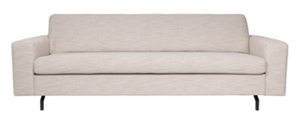 |  | De afbeelding betreft een sfeerbeeld ter illustratie. |  | 4 |  | Specificaties: - Afmeting: 80x200x90 cm (HxBxD); - Onderstel zwart; - Stoffering volgens afbeelding |  |  |  |  |  | € -

BA1

 |  | Merk/type |  | Aantal |  | Omschrijving |  | Bruto prijs p/s | Korting | Netto prijs p/s |  | Netto totaal |  | Levertijd | Optioneel opmerking
 | 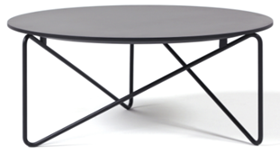 |  | De afbeelding betreft een sfeerbeeld ter illustratie. |  | 7 |  | Specificaties: - Afmeting: 46 cm hoog en 50 cm diameter; - Zwart frame; - Zwart blad. |  |  |  |  |  | € -

BT1

 |  | Merk/type |  | Aantal |  | Omschrijving |  | Bruto prijs p/s | Korting | Netto prijs p/s |  | Netto totaal |  | Levertijd | Optioneel opmerking
 | 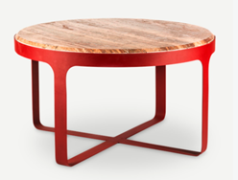 |  | De afbeelding betreft een sfeerbeeld ter illustratie. |  | 2 |  | Specificaties: - Afmeting: 35 cm hoog en 60 cm diameter; - Rood frame; - Travertijn stenen blad. |  |  |  |  |  | € -

BT3

 |  | Merk/type |  | Aantal |  | Omschrijving |  | Bruto prijs p/s | Korting | Netto prijs p/s |  | Netto totaal |  | Levertijd | Optioneel opmerking
 | 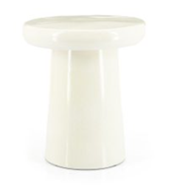 |  | De afbeelding betreft een sfeerbeeld ter illustratie. |  | 8 |  | Specificaties: - Afmeting: 40 cm hoog en 34 cm diameter; - Kleur crème. |  |  |  |  |  | € -

BT4

Fictieve totaalprijs nieuw meubilair |  |  |  |  |  |  |  |  |  |  |  |  | € -

4. Optioneel
 |  | Merk/type | Aantal | Omschrijving | Bruto prijs p/s | Korting | Netto prijs p/s | Netto totaal | Levertijd | Optioneel opmerking
 | 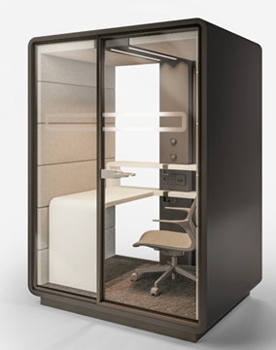 | De afbeelding betreft een sfeerbeeld ter illustratie. | 13 | Specificaties: - Afmeting: 160 x 120 x 230 cm (L x B x H); - Buitenzijde donkergrijs / antraciet; - Transparant glas; - Binnenzijde in Wool gestoffeerd. |  |  | 0.00 | € -
Concentratieplekken
CON1

 |  | Merk/type | Aantal | Omschrijving | Bruto prijs p/s | Korting | Netto prijs p/s | Netto totaal | Levertijd | Optioneel opmerking
 | 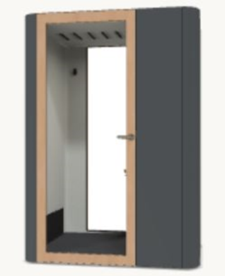 | De afbeelding betreft een sfeerbeeld ter illustratie. | 13 | Specificaties: - Afmeting: 160 x 120 x 230 cm (L x B x H); - Buitenzijde donkergrijs / antraciet; - Deur in hout eiken; - Transparant glas; - Binnenzijde donkergrijs ./ antraciet gestoffeerd; - Blad in hout eiken. |  |  | 0.00 | € -

Concentratieplekken
CON1 alternatief

 |  | Merk/type | Aantal | Omschrijving | Bruto prijs p/s | Korting | Netto prijs p/s | Netto totaal | Levertijd | Optioneel opmerking
 | 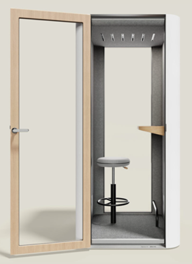 | De afbeelding betreft een sfeerbeeld ter illustratie. | 2 | Specificaties: - Afmeting: 100 x 100 x 225 cm (L x B x H); - Buitenzijde donkergrijs / antraciet; - Deur in hout eiken; - Transparant glas; - Binnenzijde donkergrijs / antraciet gestoffeerd; - Blad in hout eiken. |  |  | 0.00 | € -

BEL1

 |  | Merk/type | Aantal | Omschrijving | Bruto prijs p/s | Korting | Netto prijs p/s | Netto totaal | Levertijd | Optioneel opmerking
 | 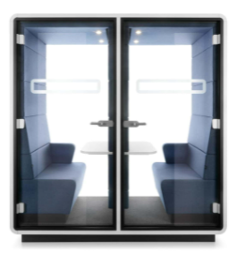 | De afbeelding betreft een sfeerbeeld ter illustratie. | 12 | Specificaties: - Afmeting: 215 x 90 x 230 cm (L x B x H); - Buitenzijde donkergrijs / antraciet; - Handgreep, scharnier en kolom in donkergrijs / antraciet; - Transparant glas; - Binnenzijde in Wool gestoffeerd n.t.b. |  |  | 0.00 | € -

BEL2

